基础信息表单真
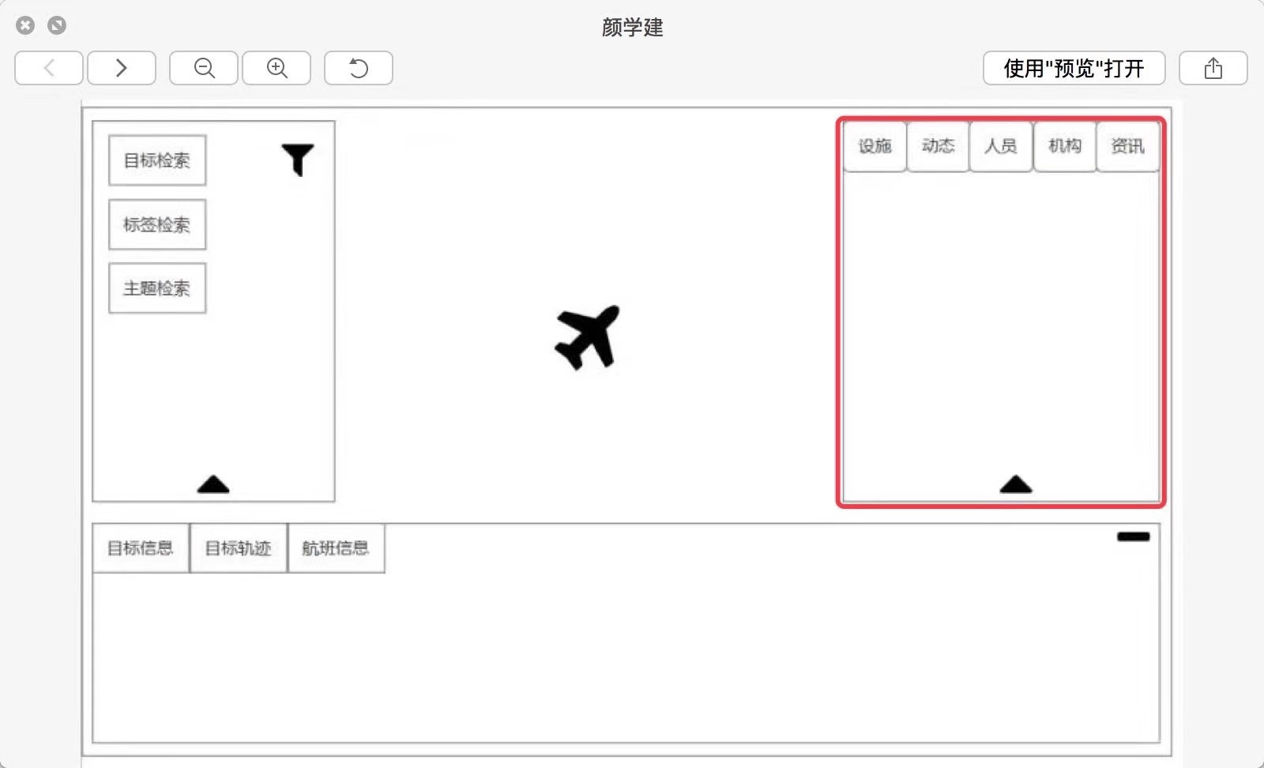
主目标 | 基础信息 | 实时信息/轨迹信息 | 周边关联轨迹信息(动态)
飞机 | MSN（序列号） | 起飞基地 | 起飞基地 | 人员 | 姓名 | 位置信息
 | 飞机名称 | 降落基地 | 降落基地 |  | 民族
 | 飞机性质（军用/民用） | 出发时间 | 出发时间 |  | 性别
 | 机型 | 预计到达时间 | 预计到达时间 |  | 出生日期
 | 注册信息 | 纬度 | 纬度 |  | 别名
 | 隶属单位 | 经度 | 经度 |  | 外文名
 | 首飞（机龄） | 高度 |  |  | 国籍
 | 所属国家 | 标准大气压高度 |  |  | 籍贯
 | 应答机编码 | 目标高度 |  |  | 宗教信仰
 | 飞机雷达型号 | 水平速度 |  |  | 政治面貌
 | ICAO编号 | 垂直速度 |  |  | 职务
 |  | 方位角 |  |  | 级别
 |  | 所在地天气情况 |  |  | 工作方向
 |  | 数据更新时间 |  |  | 婚姻状况
 |  | 所在航空管制区 |  |  | 学历
船舶 | 船舶名称 | 船首向 | 始发港口 |  | 常在城市
 | 船舶类型（军用/民用） | 船迹向 | 目的港口 |  | 主要联系人
 | IMO编号 | 航速 | 预计到达时间 |  | 掌握语种
 | MMSI编号 | 状态（在航等） | 经度 | 机构 | 机构名称
 | 注册国家 | 纬度 | 纬度 |  | 外文名称
 | 建造商 | 经度 |  |  | 机构简称
 | 注册港口 | 吃水 |  |  | 机构代码
 | 建造年代 | 始发港口 |  |  | 机构类型
 | 船舶状态 | 目的港口 |  |  | 所在国家/地区
 | 呼号 | 预到时间 |  |  | 业务方向
 | 船旗 | 当前航次 |  |  | 成立时间
 | 吨位 | 搭载武器 |  |  | 上级机构
 | 载重吨 | 停靠港口 |  |  | 主管领导 |  | 航班信息是飞机的实时信息，若目标为机场，则不需要展示该机场所有实时航班信息。
 | 船宽度 | 航道信息 |  |  | 员工数
 | 船长度 | 途经管制区 |  |  | 机构网站 |  | 当用户点击（建议是双击）目标周边设施中的某个设施时，地图需要切换至此设施，同时刷新展示此设施的基本信息。
 | 船高度 | 船舶任务 |  |  | 机构简介
 | 最大航速 |  |  |  |  |  | 飞机船舶的设施为机场和港口，浮标的设施待定
 | 船级社
 | 电话等通联 |  |  |  |  |  | 机场和港口没有周边设施和周边动向，浮标是否有周边设施和周边动向需要进一步调研确认，会尽快确认
卫星 | 卫星名称 | RCS（雷达横切面） | 发射场 | 机场 | 机场名称
 | 所属机构 | 经度 | 经度 |  | 机场代码 |  | 咨询内容还未给出
 | 所属国家 | 纬度 | 纬度 |  | 机场类型
 | 用途（民用、军用等） | 海拔 | 当前时间 |  | 所属国家/地区 |  | 卫星的设施为发射地
 | 制造商 | 速度 |  |  | 通航日期
 | NORAD编号 | 方位角度 |  |  | 飞行区等级
 | 近地点（km） | TLE数据 |  |  | 地区管理局
 | 远地点(km) | 发射场 |  |  | 航站楼面积
 | 倾斜度 | 赤纬 |  |  | 机位数量
 | 离心率 | 当前时间 |  | 港口 | 港口名称
 | 功率（w） |  |  |  | 港口代码
 | 发射时间 |  |  |  | 所属地区
 | 发射地点 |  |  |  | 主营货类
 | 预期寿命 |  |  |  | 水域面积
 | 轨道类别（Polar等） |  |  |  | 最大吞吐量
 | 轨道级别（LEO等） |  |  |  | 运行机构
 | 发射质量（kg） |  |  |  | 联系电话
 | 干质量（kg）
 | 国际代码
 | 周期
 | 半长轴
 | rcs
 | 来源
 | 上行链路
 | 下行链路
 | 信标
 | 模式
 | 状态
 | 卫星简介
浮标 | 站点名称 | 风向
 | 观测站类型 | 风速
 | 经度 | GST（阵风速度）
 | 纬度 | 波高
 | 浮标型号 | 平均波方向
 | 抗UV等级 | 平均周期
 | 寿命 | 主导波周期
 | 观察圆半径 | 海平面气压
 | 厚度 | 气温
 | 重量 | 海面温度
 | 标称吃水 | 能见度
 | 标称干舷 | 水深
 | 标称焦面高度 | 湿度
 | 雷达反射面积 | 压力趋势
 | 气压计海拔 | 所属管制区
 | 材质
 | 浮力
 | 开始日期
 | 结束日期

